Inventar Assets
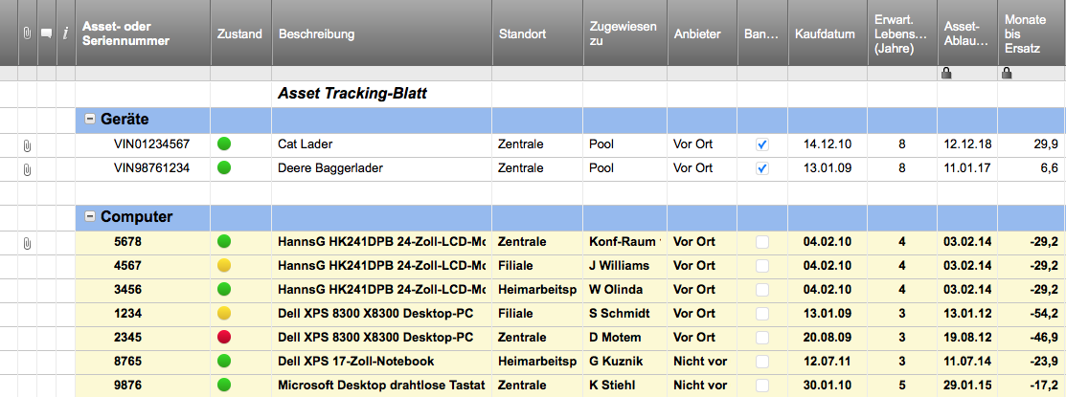
INVENTAR ASSETS
 |  |  |  |  |  |  | GESAMTWERT INVENTAR ASSETS
 |  |  |  |  |  |  | 8,239.00 € | *Basierend auf GESAMTWERT Feldern unten

ASSET |  |  |  | STANDORT |  | EINKAUF |  |  |  | MENGE/WERT |  |  |  | ANGABEN ZUM ASSET
ARTIKEL NO. | NAME | BESCHREIBUNG | TYP | ABTEILUNG | RAUM | LETZTE BESTELLUNG AM | LIEFERANT | EINKAUFS-PREIS PRO STÜCK | GARANTIE GÜLTIG BIS | ZUSTAND | MENGE | ASSET WERT | GESAMT-WERT | MODELL | LIEFERANT NR. | BEMERKUNGEN | BILD/LINK
A123 | ARTIKEL A | Artikel A Beschreibung | Schreibtisch | Zentrale | Büro 1 | 2016-05-20 | Köhler | 300.00 € | 2022-05-20 | Einwandfrei | 2 | 400.00 € | 800.00 € | Commodore | VX123456 |  | www.koehler.de/produkt
B123 | ARTIKEL B | Artikel B Beschreibung | Computer | Zentrale | Büro 1 | 2016-05-20 | Köhler | 700.00 € | 2022-05-20 | Akzeptabel | 3 | 700.00 € | 2,100.00 € | MacBook Air | VX123456 |  | www.koehler.de/produkt
C123 | ARTIKEL C | Artikel C Beschreibung | Stuhl | Zentrale | Büro 1 | 2016-05-20 | Köhler | 250.00 € | 2022-05-20 | Gut | 4 | 300.00 € | 1,200.00 € | Roulette | VX123456 |  | www.koehler.de/produkt
D123 | ARTIKEL D | Artikel D Beschreibung | Router | Zentrale | Bürolager | 2016-05-20 | Köhler | 200.00 € | 2022-05-20 | Einwandfrei | 1 | 200.00 € | 200.00 € | Cisco | VX123456 |  | www.koehler.de/produkt
E123 | ARTIKEL E | Artikel E Beschreibung | Scanner | Zentrale | Bürolager | 2016-05-20 | Köhler | 150.00 € | 2022-05-20 | Gut | 2 | 170.00 € | 340.00 € | Cisco | VX123456 |  | www.koehler.de/produkt
F123 | ARTIKEL F | Artikel F Beschreibung | Tisch | Zentrale | Konferenzzimmer | 2016-05-20 | Köhler | 400.00 € | 2022-05-20 | Gut | 1 | 400.00 € | 400.00 € | UrbanTree | VX123456 |  | www.koehler.de/produkt
G123 | ARTIKEL G | Artikel G Beschreibung | Drucker | Zentrale | Bürolager | 2016-05-20 | Köhler | 650.00 € | 2022-05-20 | Gut | 1 | 699.00 € | 699.00 € | HP | VX123456 |  | www.koehler.de/produkt
H123 | ARTIKEL H | Artikel H Beschreibung | Fernseher | Zentrale | Empfangsbereich | 2016-05-20 | Köhler | 2,200.00 € | 2022-05-20 | Einwandfrei | 1 | 2,500.00 € | 2,500.00 € | Samsung 65" | VX123456 |  | www.koehler.de/produkt
 |  |  |  |  |  |  |  |  |  |  |  |  | 0.00 €
 |  |  |  |  |  |  |  |  |  |  |  |  | 0.00 €
 |  |  |  |  |  |  |  |  |  |  |  |  | 0.00 €
 |  |  |  |  |  |  |  |  |  |  |  |  | 0.00 €
 |  |  |  |  |  |  |  |  |  |  |  |  | 0.00 €
 |  |  |  |  |  |  |  |  |  |  |  |  | 0.00 €
 |  |  |  |  |  |  |  |  |  |  |  |  | 0.00 €
 |  |  |  |  |  |  |  |  |  |  |  |  | 0.00 €
 |  |  |  |  |  |  |  |  |  |  |  |  | 0.00 €
 |  |  |  |  |  |  |  |  |  |  |  |  | 0.00 €
 |  |  |  |  |  |  |  |  |  |  |  |  | 0.00 €
 |  |  |  |  |  |  |  |  |  |  |  |  | 0.00 €
 |  |  |  |  |  |  |  |  |  |  |  |  | 0.00 €
 |  |  |  |  |  |  |  |  |  |  |  |  | 0.00 €
 |  |  |  |  |  |  |  |  |  |  |  |  | 0.00 €
 |  |  |  |  |  |  |  |  |  |  |  |  | 0.00 €
 |  |  |  |  |  |  |  |  |  |  |  |  | 0.00 €
 |  |  |  |  |  |  |  |  |  |  |  |  | 0.00 €
 |  |  |  |  |  |  |  |  |  |  |  |  | 0.00 €
 |  |  |  |  |  |  |  |  |  |  |  |  | 0.00 €
 |  |  |  |  |  |  |  |  |  |  |  |  | 0.00 €
 |  |  |  |  |  |  |  |  |  |  |  |  | 0.00 €
 |  |  |  |  |  |  |  |  |  |  |  |  | 0.00 €
 |  |  |  |  |  |  |  |  |  |  |  |  | 0.00 €
 |  |  |  |  |  |  |  |  |  |  |  |  | 0.00 €
 |  |  |  |  |  |  |  |  |  |  |  |  | 0.00 €

Asset Tracking Vorlage mit Smartsheet erstellen

